问题
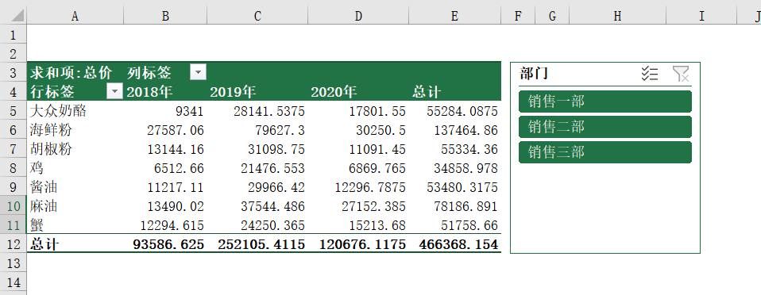
 |  | 课后小练习

任务：
 | 使用“练习表”中数据创建数据透视表，按产品和年份统计总计金额。
 | 使用部门创建切片器，部门按照“销售一部”、“销售二部”、“销售三部”的顺序排列，完成效果如下图所示。

